Foglio1
ANALISI DI HOUSNER PER IL FENOMENO DELLO SLOSHING PER VASCHE RETTANGOLARI

Lunghezza della vasca in direzione x | 5.5 | m
Lunghezza della vasca in direzione y | 12 | m
Altezza vasca | 1.5 | m
accelerazione di T1 adimensionale S(T1),x | 0.03 | -
accelerazione di T1 adimensionale S(T1),y | 0.05 | -
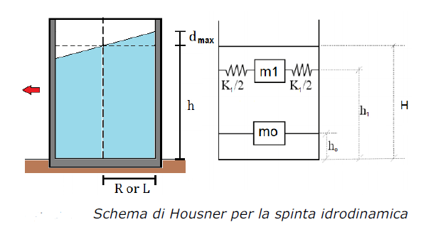

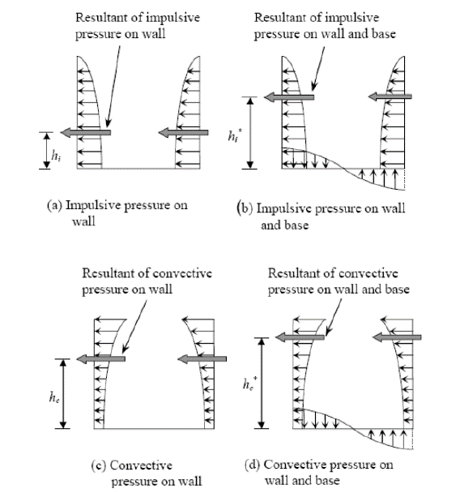

 |  | 5.5

12 |  | →
Analisi in direzione X |  | sisma direzione X

Semilunghezza della vasca nella direzione del sisma | L | 2.75 | m
altezza del liquido | H | 1.50 | m
massa liquida | M | 99000 | kg
peso del liquido | P | 971190 | N
Rapporto di forma | H/L | 0.545 | -
Rapporto di forma inverso | L/H | 1.833 | -
Limite serbatoio alto/basso | 2L/H | 3.667 | -
se 2L/H> 1,33 (SERBATOIO BASSO) | Tipologia: Serbatoio Basso
se 2L/H< 1,33 (SERBATOIO ALTO)
massa impulsiva % | m0/M | 31.4% | -

massa conventtiva % | m1/M | 67.4% | -

Altezza impulsiva % | h0/H | 37.5% | -

Altezza convettiva % | h1/H | 69.1% | -
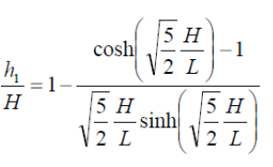
Periodo fondamentale della massa convettiva | T1 | 3.049 | s
Rigidezza della molla equivalente (oscillatore semplice) della massa convettiva | k1 | 283353 | N/m
Altezza dell'onda rispetto al pelo libero (norme NZSEE) | dmax | 0.008 | m

Report analisi in direzione x

 |  |  | ◊

 | k1/2 [N/m] | M1 [kg] | k1/2 [N/m]
H [m] |  | 66723
1.50 | 141677 |  | 141677

h1 [m]
1.04 |  | M0 [kg]
 |  | 31068

 |  |  | h0 [m]
 |  |  | 0.56

 |  | 5.5

12 |  | ↓
Analisi in direzione Y |  | sisma direzione Y

Semilunghezza della vasca nella direzione del sisma | L | 6.00 | m
altezza del liquido | H | 1.50 | m
massa liquida | M | 99000 | kg
peso del liquido | P | 971190 | N
Rapporto di forma | H/L | 0.250 | -
Rapporto di forma inverso | L/H | 4.000 | -
Limite serbatoio alto/basso | 2L/H | 8.000 | -
se 2L/H> 1,33 (SERBATOIO BASSO) | Tipologia: Serbatoio Basso
se 2L/H< 1,33 (SERBATOIO ALTO)
massa impulsiva % | m0/M | 14.4% | -

massa conventtiva % | m1/M | 79.2% | -

Altezza impulsiva % | h0/H | 37.5% | -

Altezza convettiva % | h1/H | 84.2% | -

Periodo fondamentale della massa convettiva | T1 | 8.371 | s
Rigidezza della molla equivalente (oscillatore semplice) della massa convettiva | k1 | 44197 | N/m
Altezza dell'onda rispetto al pelo libero (norme NZSEE) | dmax | 0.018 | m

Report analisi in direzione y

 |  |  | ◊

 | k1/2 [N/m] | M1 [kg] | k1/2 [N/m]
H [m] |  | 78456
1.50 | 22099 |  | 22099

h1 [m]
1.26 |  | M0 [kg]
 |  | 14289

 |  |  | h0 [m]
 |  |  | 0.56

Scelta progettuale dir x

 |  |  | ◊

 | k1/2 [N/m] | M1 [kg] | k1/2 [N/m]
H [m] |  | 78456
1.50 | 141677 |  | 141677

h1 [m]
1.50 |  | M0 [kg]
 |  | 31068

 |  |  | h0 [m]
 |  |  | 0.6

Scelta progettuale dir y

 |  |  | ◊

 | k1/2 [N/m] | M1 [kg] | k1/2 [N/m]
H [m] |  | 78456
1.50 | 22099 |  | 22099

h1 [m]
1.50 |  | M0 [kg]
 |  | 31068

 |  |  | h0 [m]
 |  |  | 0.6

Calcolo della sezione delle molle modellate

Modulo elastico ipotizzato | E | 1000 | Mpa
Semi-lunghezza molle dir x | Lx | 2.25 | m
Semi-lunghezza molle dir y | Ly | 5.00 | m
numero molle dir x | nx | 9 | -
numero molle dir y | ny | 19 | -
EA/L=k*1
Area molla x | Ax | 35.42 | mm²
Area molla y | Ay | 5.82 | mm²
Massa covettiva | Mconv | 784557 | N
Massa impulsiva | Mimp | 310683 | N
Perimetro piscina | p | 35 | m
Massa impulsiva spalmata | m,imp | 8877 | N/m

Calcolo delle spinte idrostatiche
Spinta acqua | Spinta H2O | 15000 | N
Spinta sul fondo | Peso H2O | 15000 | N
quota 0,7m (applicazione massa impulsiva) | S, H2O (0,7m) | 9000 | N
Coeff. Riduttivo | c,sup (0,7m) | 0.60

Massa del CLS non considerata nell'analisi dinamica

